Sheet1
Nama : Adhitya Prahma Dwi Putra
Kelas : TI24E
Matkul : Machine Learning

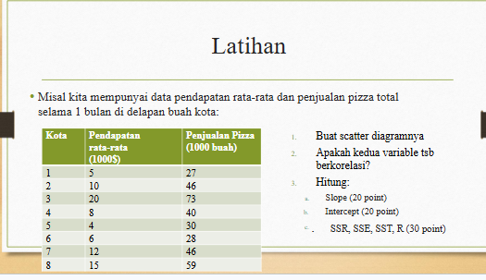
 |  |  |  |  |  | 1. Scatter Diagaram |  |  |  | Kota | Pendapatan (X) | Penjualan Pizza (Y)
 |  |  |  |  |  |  |  |  |  | 1 | 5 | 27
 |  |  |  |  |  | X (Pendapatan rata-rata) : 5,10,20,8,4,6,12,15 |  |  |  | 2 | 10 | 46
 |  |  |  |  |  | Y (Penjualan Pizza): 27, 46, 73, 40, 30, 28, 46, 59 |  |  |  | 3 | 20 | 73
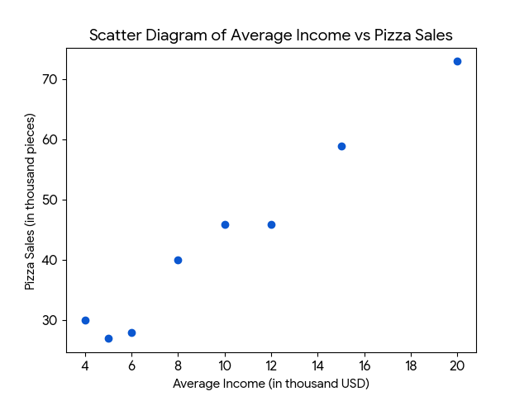
 |  |  |  |  |  |  |  |  |  | 4 | 8 | 40
 |  |  |  |  |  |  |  |  |  | 5 | 4 | 30
 |  |  |  |  |  |  |  |  |  | 6 | 6 | 28
 |  |  |  |  |  |  |  |  |  | 7 | 12 | 46
 |  |  |  |  |  |  |  |  |  | 8 | 15 | 59

 |  |  |  |  |  |  |  |  | Rumus Slope :

 |  |  |  |  |  |  |  |  |  | HASIL: | 2.9047619048
 |  |  |  |  |  |  |  |  | Rumus Intercept :

 |  |  |  |  |  |  |  |  |  | HASIL: | 14.577380952
 |  |  |  |  |  |  |  |  | Rumus SSR:
2. Tabel Perhitungan Regresi Linear Sederhana.
X | Y | X−X̄ | Y−Ȳ | (X−X̄)(Y−Ȳ) | (X−X̄)² | Ŷ | Y−Ŷ | (Y−Ŷ)²
5 | 27 | -5 | -16,625 | 83,125 | 25 | 29,102 | -2,102 | 4.42 |  | HASIL: | 1771.9047619
10 | 46 | 0 | 2,375 | 0 | 0 | 43,675 | 2,373 | 5.63 | Rumus SST:
20 | 73 | 10 | 29,375 | 293.75 | 100 | 72,677 | 323 | 0.10
8 | 40 | -2 | -3,625 | 7.25 | 4 | 37,817 | 2,183 | 4.76
4 | 30 | -6 | -13,625 | 81.75 | 36 | 26,197 | 3,803 | 14.47
6 | 28 | -4 | -15,625 | 62.5 | 16 | 32,007 | -4,007 | 2026-06-16 |  | HASIL: | 1829.875
12 | 46 | 2 | 2,375 | 4.75 | 4 | 49,437 | -3,437 | 11.81
15 | 59 | 5 | 15,375 | 76,875 | 25 | 58,152 | 848 | 0.72 | Rumus SSE:

 |  |  |  |  |  |  |  |  |  | HASIL: | 57.970238095

 |  |  |  |  |  |  |  |  | Rumus R

 |  |  |  |  |  |  |  |  |  | HASIL: | 0.98403257585

